캐릭터
바로가기 목록

캐릭터 정보

모델링 예시 | 타입 | 이름 | 사이즈 | 체력 | 파일 네이밍 |  | 캐릭터 외관 정리

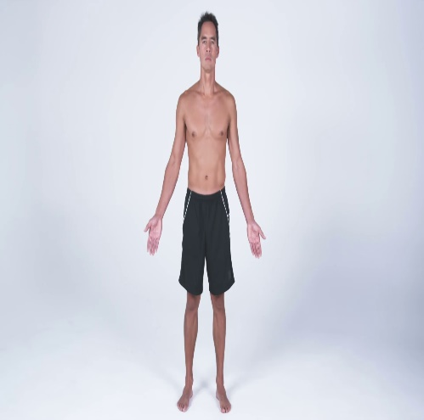 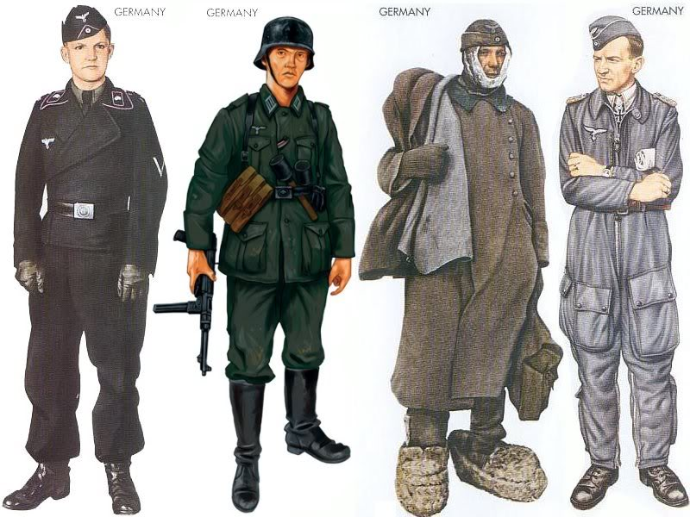 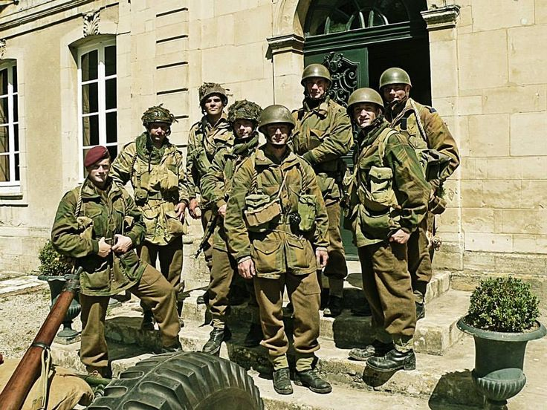 | 캐릭터 | 연합군 | 1 | 100 | US_Marine |  | 180의 키에 카키색(흙색)의 전투복을 입고 있으며 군청색의 전투모를 쓰고 있다. 백색의 피부색을 띠고 있으며 일본이 진주만을 습격한 12월의 생년월일을 가졌다.

 | 성별 | 영문 이름 | 키 | 국적 | 피부색 | 생년월일

 | 남 | John | 180 | 미국 | White | 1920.12.7

 | 애니메이션
 | IDLE |  | 숨쉬기 동작 애니메이션, 아무런 동작을 취하지 않고 있으며 대각선으로 발을 위치하고 다른 동작으로 즉시 변경 가능한 자세를 취하고 있다.
 | AIM_SHOT |  | 발포를 위하여 어깨에 총기의 개머리판을 견착 시키고 눈을 가늠쇠에 붙이고 있는 자세 AND 총기 별 방아쇠 위치가 달라 각기 다른 손가락 애니메이션 준비.
 | NON_AIM_SHOT |  | AIM_SHOT에 비해서는 정확도가 떨어지지만 별다른 자세를 취하지 않고 바로 총기를 발포하는 자세.
 | MELEE_ATTACK |  | 적과 근접전에 활용할 수 잇는 동작, 장전 딜레이가 긴 총기를 사용할 때 발포를 한 후 생기는 딜레이에 사용하여 딜레이를 줄일 수 있다.
 | SIT |  | 동작 시 기존 1/3 높이에서 1/2높이로 하체가 펴지며 웅크려 앉은 상태로 오른쪽 발부터 앞으로 나아간다.
 | BACK |  | 뒤로 움직이는 애니메이션을 추가하여 조심스럽게 후방을 확인하며 뒤로 이동하는 애니메이션.
 | WALK |  | 오른발 왼발 순으로 걸으며 총을 들고 경계하는 자세.
 | RUN |  | 총을 허리춤으로 당기며 약간 앞으로 상체를 숙이며 달리는 애니메이션.
 | SPRINT |  | 오른발 왼발 순으로 상체를 15도 숙이고 앞으로 전진한다.
 | 정리 |  | 애니메이션 : (왼쪽, 오른쪽, 전진, 후진) 모든 동작마다 4개의 애니메이션을 기본으로 제작하여 자연스러운 애니메이션 합성에 사용
 | 사운드 |  | 걷기, 뛰기, 발포, 밀리 어택, 앉기, 숨소리, 죽는 소리

인테리어
바로가기 목록 | 의자_01 | 의자_02 | 침대 | 책상 | 행거 | 소파_01 | 소파_02 | 조명_01 | 조명_02 | 선반 | 책 | 가로등 | 드럼통 | 펜스

인테리어 정보

모델링 예시 |  |  |  |  |  |  | 타입 | 이름 | 높이 | verts | 파일 네이밍 |  | 설명

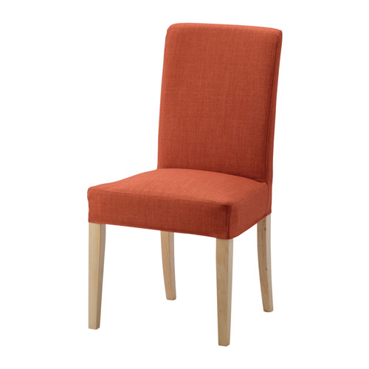 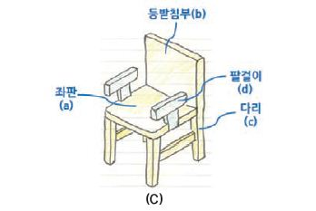 |  |  |  |  |  |  | 인테리어 | 의자_01 | 1/3 | 800 | chair_01 |  | 나무 다리 4개와 등받이를 가진 나무 의자

 |  |  |  |  |  |  | Material |  |  | 폴리곤

 |  |  |  |  |  |  | Wood |  |  | 300

 |  |  |  |  |  |  | 구성
 |  |  |  |  |  |  | 다리 * 4 |  | 4개의 길이가 같은 다리를 가진다.
 |  |  |  |  |  |  | 등받이 |  | 사각형의 나무 등받이
 |  |  |  |  |  |  | 팔걸이 * 2 |  | 등받이의 1/3 높이에서 뻗어 나온 팔걸이로 중간에 좌판과 이어진 받침히 존재한다.
 |  |  |  |  |  |  | 좌판 |  | 나무 재질의 Material, 4개의 길이가 같은 다리를 가진다.

바로가기 목록 | 의자_01 | 의자_02 | 침대 | 책상 | 행거 | 소파_01 | 소파_02 | 조명_01 | 조명_02 | 선반 | 책 | 가로등 | 드럼통 | 펜스

인테리어 정보

모델링 예시 |  |  |  |  |  |  | 타입 | 이름 | 높이 | verts | 파일 네이밍 |  | 설명

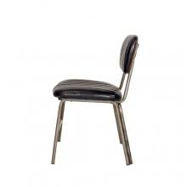 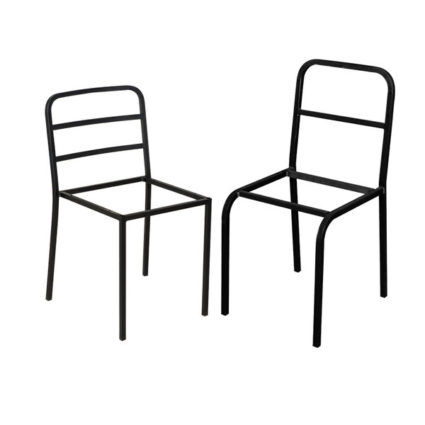 |  |  |  |  |  |  | 인테리어 | 철제의자 | 0.33333333333 | 800 | chair_02 |  | 철제 재질 의자로 오래되어 고장 난 의자로 활용 오래되 좌판이 부식된 의자 앉기는 힘들 것 같다.

 |  |  |  |  |  |  | Material |  |  | 폴리곤

 |  |  |  |  |  |  | Metal |  |  | 200

 |  |  |  |  |  |  | 구성
 |  |  |  |  |  |  | 다리 * 4 |  | 얇고 긴 철재질을 갖는다.
 |  |  |  |  |  |  | 등받이 |  | 쇠붙이의 텅 빈 골격만 가진 등받이
 |  |  |  |  |  |  | 팔걸이 * 2 |  | 허름함을 보여주기 위해 팔걸이 X
 |  |  |  |  |  |  | 좌판 |  | 철 재질 골격만 보인다.

바로가기 목록 | 의자_01 | 의자_02 | 침대 | 책상 | 행거 | 소파_01 | 소파_02 | 조명_01 | 조명_02 | 선반 | 책 | 가로등 | 드럼통 | 펜스

인테리어 정보

모델링 예시 |  |  |  |  |  |  | 타입 | 이름 | 높이 | verts | 파일 네이밍 |  | 설명

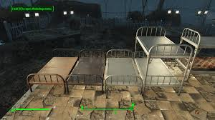 |  |  |  |  |  |  | 인테리어 | 침대 | 1/3 | 1200 | bed_01 |  | 차가움이 느껴지는 철재의 병원 침대 은색 빛의 보기만 해도 몸이 차가워지는것 같다.

 |  |  |  |  |  |  | Material | Color |  | 폴리곤

 |  |  |  |  |  |  | Metal | Silver |  | 500

 |  |  |  |  |  |  | 구성
 |  |  |  |  |  |  | 다리 * 4 |  | 4개의 길이가 같은 다리를 가진다.
 |  |  |  |  |  |  | 머리판 |  | 쇠창살 같은 분위기의 머리판
 |  |  |  |  |  |  | 매트리스 |  | X
 |  |  |  |  |  |  | 발판 |  | 머리판 보다 0.8배 작은 사이즈의 쇠창살

바로가기 목록 | 의자_01 | 의자_02 | 침대 | 책상 | 행거 | 소파_01 | 소파_02 | 조명_01 | 조명_02 | 선반 | 책 | 가로등 | 드럼통 | 펜스

인테리어 정보

모델링 예시 |  |  |  |  |  |  | 타입 | 이름 | 높이 | verts | 파일 네이밍 |  | 설명

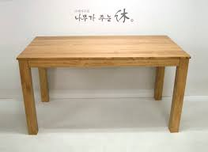 |  |  |  |  |  |  | 인테리어 | 책상 | 1.3333333333 | 1000 | desk_01 |  | 어두운 Brown의 색을 가진 나무 책상으로 오래되어 고풍보단 썩어 부러질듯한 느낌을 준다.

 |  |  |  |  |  |  | Material | Color |  | 폴리곤

 |  |  |  |  |  |  | Wood | 진한 갈색 |  | 500

 |  |  |  |  |  |  | 구성
 |  |  |  |  |  |  | 다리 * 4 |  | 책상의 다리 4개는 멀쩡하고 튼튼한 느낌을 준다.
 |  |  |  |  |  |  | 상 |  | 커다란 직사각형의 나무, 나무 재질이 느껴지는 Material을 사용

바로가기 목록 | 의자_01 | 의자_02 | 침대 | 책상 | 행거 | 소파_01 | 소파_02 | 조명_01 | 조명_02 | 선반 | 책 | 가로등 | 드럼통 | 펜스

인테리어 정보

모델링 예시 |  |  |  |  |  |  | 타입 | 이름 | 높이 | verts | 파일 네이밍 |  | 설명

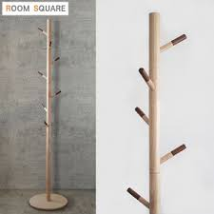 |  |  |  |  |  |  | 인테리어 | 행거 | 1 | 500 | hanger_01 |  | 나무 재질의 옷걸이로 금방이라도 부서질 것만 같다.

 |  |  |  |  |  |  | Material |  |  | 폴리곤

 |  |  |  |  |  |  | Wood |  |  | 100

 |  |  |  |  |  |  | 구성
 |  |  |  |  |  |  | 밑판 |  | 동그란 밑판
 |  |  |  |  |  |  | 봉 |  | 밑판과 연결된 나무 봉으로 얇아서 부러질 것 같다.
 |  |  |  |  |  |  | 걸이 |  | 겉옷을 걸 수 있는 걸이로 드문드문 봉에 있다.

바로가기 목록 | 의자_01 | 의자_02 | 침대 | 책상 | 행거 | 소파_01 | 소파_02 | 조명_01 | 조명_02 | 선반 | 책 | 가로등 | 드럼통 | 펜스

인테리어 정보

모델링 예시 |  |  |  |  |  |  | 타입 | 이름 | 높이 | verts | 파일 네이밍 |  | 설명

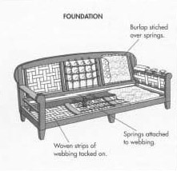 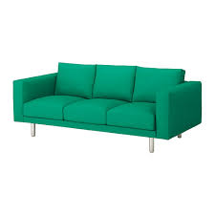 |  |  |  |  |  |  | 인테리어 | 소파_01 | 0.33333333333 | 1000 | sofa_01 |  | 쿠션이 3개 있는 전체적으로 어두운색의 소파 오래된 가죽의 소파 쿠션에 찢어진 흔적이 있다.

 |  |  |  |  |  |  | Material | Color |  | 폴리곤

 |  |  |  |  |  |  | leather | Dark brown |  | 500

 |  |  |  |  |  |  | 구성
 |  |  |  |  |  |  | 소파 다리 * 4 |  | 짧고 원통형의 노란색의 튼튼한 다리
 |  |  |  |  |  |  | 밑판 |  | Dark brown의 색, 소파의 쿠션을 얹을 수 있는 통 밑판
 |  |  |  |  |  |  | 등받이 * 3 |  | Dark brown의 색, 소파의 쿠션을 기댈 수 있는 등받이
 |  |  |  |  |  |  | 팔걸이 |  | Dark brown의 색, 소파의 좌우에 있는 팔걸이 두껍다.

바로가기 목록 | 의자_01 | 의자_02 | 침대 | 책상 | 행거 | 소파_01 | 소파_02 | 조명_01 | 조명_02 | 선반 | 책 | 가로등 | 드럼통 | 펜스

인테리어 정보

모델링 예시 |  |  |  |  |  |  | 타입 | 이름 | 높이 | verts | 파일 네이밍 |  | 설명

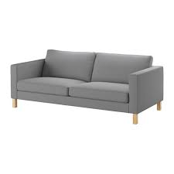 |  |  |  |  |  |  | 인테리어 | 소파_02 | 0.33333333333 | 1000 | sofa_02 |  | 쿠션이 2개 비치되어 있는 갈색 가죽 소파 사람들이 많이 앉아 몸을 비비던 의자와 등받이 부분이 검게 닳아있다.

 |  |  |  |  |  |  | Material | Color |  | 폴리곤

 |  |  |  |  |  |  | leather | Brown |  | 500

 |  |  |  |  |  |  | 구성
 |  |  |  |  |  |  | 소파 다리 * 4 |  | 짧고 원통형의 노란색의 튼튼한 다리
 |  |  |  |  |  |  | 밑판 |  | Dark brown의 색, 소파의 쿠션을 얹을 수 있는 통 밑판
 |  |  |  |  |  |  | 등받이 * 2 |  | 쿠션 3개 의자와 비교하여 가로 길이는 같다. 쿠션의 크기가 더 커졌다.
 |  |  |  |  |  |  | 팔걸이 |  | Dark brown의 색, 소파의 좌우에 있는 팔걸이 두껍다.

바로가기 목록 | 의자_01 | 의자_02 | 침대 | 책상 | 행거 | 소파_01 | 소파_02 | 조명_01 | 조명_02 | 선반 | 책 | 가로등 | 드럼통 | 펜스

인테리어 정보

모델링 예시 |  |  |  |  |  |  | 타입 | 이름 | 높이 | verts | 파일 네이밍 |  | 설명

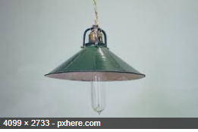 |  |  |  |  |  |  | 인테리어 | 조명_01 | 0.25 | 500 | light_01 |  | 천장에 매달린 조명 램프 같은 타원 형태를 가졌다. 부품에 고장이나 삐걱거릴 거 같은 조명이지만 밝기는 밝다.

 |  |  |  |  |  |  | Material |  |  | 폴리곤 | Color

 |  |  |  |  |  |  | Metal | Glass |  | 200 | Silver | Clear

 |  |  |  |  |  |  | 구성
 |  |  |  |  |  |  | 금속판 |  | 초록색의 금속 판으로 전구의 뒷부분을 감싸 빛을 모아준다.
 |  |  |  |  |  |  | 전구 |  | 투명한 타원형의 전구

바로가기 목록 | 의자_01 | 의자_02 | 침대 | 책상 | 행거 | 소파_01 | 소파_02 | 조명_01 | 조명_02 | 선반 | 책 | 가로등 | 드럼통 | 펜스

인테리어 정보

모델링 예시 |  |  |  |  |  |  | 타입 | 이름 | 높이 | verts | 파일 네이밍 |  | 설명

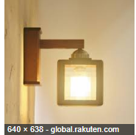 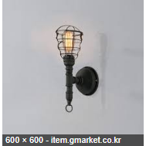 |  |  |  |  |  |  | 인테리어 | 조명_02 | 0.25 | 500 | light_02 |  | 벽과 책상에 사용할 수 있는 ㄱ자의 조명 밝지는 않지만 주변을 은은하게 밝혀주고 있다.

 |  |  |  |  |  |  | Material | Color |  | 폴리곤 |  | special

 |  |  |  |  |  |  | Metal | Black |  | 200 |  | light

 |  |  |  |  |  |  | 구성
 |  |  |  |  |  |  | 벽 고정 판 |  | 검은색의 둥근 금속판
 |  |  |  |  |  |  | 조명 연결 봉 |  | 고정 판과 조명을 연결해 주는 검은색의 봉
 |  |  |  |  |  |  | 조명 |  | 밝기는 조명_01에 비해는 밝지는 않지만 은은하게 빛을 내뿜고 있다.

바로가기 목록 | 의자_01 | 의자_02 | 침대 | 책상 | 행거 | 소파_01 | 소파_02 | 조명_01 | 조명_02 | 선반 | 책 | 가로등 | 드럼통 | 펜스

인테리어 정보

모델링 예시 |  |  |  |  |  |  | 타입 | 이름 | 높이 | verts | 파일 네이밍 |  | 설명

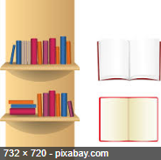 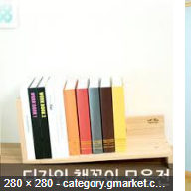 |  |  |  |  |  |  | 인테리어 | 선반 | 0.2 | 400 | bookshelf_01 |  | 책이 一 자로 나열되어 있는 장식용 선반 책들이 고정이 잘 되어 자기의 위치를 잘 지키고 있다.

 |  |  |  |  |  |  | Material | Color |  | 폴리곤 |  | special

 |  |  |  |  |  |  | Wood | Random |  | 50 |  | light

 |  |  |  |  |  |  | 구성
 |  |  |  |  |  |  | 선반 |  | 나무 재질의 선반으로 벽이나 책상에서 볼 수 있다.
 |  |  |  |  |  |  | 여러권의 책 |  | 여러 개의 책이 같이 나열되어 있는 모습을 보여준다.

바로가기 목록 | 의자_01 | 의자_02 | 침대 | 책상 | 행거 | 소파_01 | 소파_02 | 조명_01 | 조명_02 | 선반 | 책 | 가로등 | 드럼통 | 펜스

인테리어 정보

모델링 예시 |  |  |  |  |  |  | 타입 | 이름 | 높이 | verts | 파일 네이밍 |  | 설명

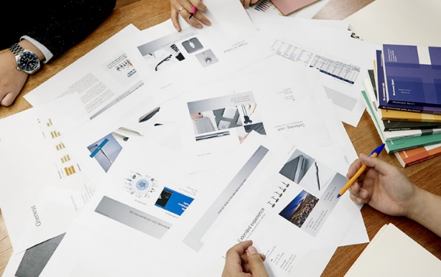 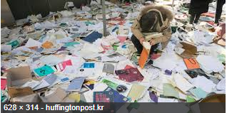 |  |  |  |  |  |  | 인테리어 | 책 | 0.11111111111 | 10 | book_01 |  | 책상 위나 바닥에 뿌려져 있는 책 ( 노 콜라인더, 장식용) 과 뭉치 째 흩어져 있는 종이뭉치

 |  |  |  |  |  |  | Material |  |  | 폴리곤

 |  |  |  |  |  |  | Paper |  |  | 5

 |  |  |  |  |  |  | 구성
 |  |  |  |  |  |  | 책 |  | 책 단권으로 선반 주변에서 볼 수 있으며 책이 닫혀 있으므로 겉표지 밖에 확인할 수 없다.
 |  |  |  |  |  |  | 종이뭉치 |  | 서류와 같은 종이문서들이 버려져 있다.

바로가기 목록 | 의자_01 | 의자_02 | 침대 | 책상 | 행거 | 소파_01 | 소파_02 | 조명_01 | 조명_02 | 선반 | 책 | 가로등 | 드럼통 | 펜스

인테리어 정보

모델링 예시 |  |  |  |  |  |  | 타입 | 이름 | 높이 | verts | 파일 네이밍 |  | 설명

 |  |  |  |  |  |  | Material | Color |  | 폴리곤

 |  |  |  |  |  |  | 구성

바로가기 목록 | 의자_01 | 의자_02 | 침대 | 책상 | 행거 | 소파_01 | 소파_02 | 조명_01 | 조명_02 | 선반 | 책 | 가로등 | 드럼통 | 펜스

인테리어 정보

모델링 예시 |  |  |  |  |  |  | 타입 | 이름 | 높이 | verts | 파일 네이밍 |  | 설명

 |  |  |  |  |  |  | 구성

건물
바로가기 목록 | 1층 창고 | 2층 창고 | 3층 건물

건물 정보

건물 외관 |  |  |  | 타입 | 이름 | 높이 | 폴리곤 | 파일 네이밍 | 추가 설명

앞
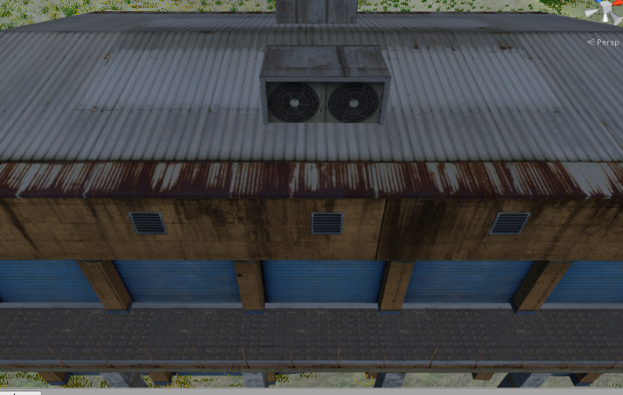  |  |  |  | 건물 | 1층 창고 | 4 | 2000 | warehouse_01 | 1층 창고, 커튼이 2개의 문이 있는 방향을 앞 ,뒤로 정의한다. 앞 뒤 방향의 커튼은 제거되어 플레이어가 입장과 퇴장이 가능하다. 건물 기둥은 황토색과 비 처럼 내리는 부식물들을 표현

 |  |  |  | 구성
 |  |  |  | 지붕 |  | 녹슨 지붕, 멀쩡한 지붕
 |  |  |  | 환풍시설 |  | 건물 환풍기, 환기구
 |  |  |  | 건물 기둥 |  | 황토색의 벽, 흰색의 벽
 |  |  |  | 건물 타일 |  | 철 바닥, 대리석 바닥
 |  |  |  | 커튼 |  | 푸른 페인트 칠이 된 커튼

 |  |  |  | 컨테이너 박스 |  | 파란색 계열의 컨테이너 박스
 |  |  |  | 나무상자 |  | 상아색 나무 상자
 |  |  |  | 드럼통 |  | 기름 때 찌든 드럼통

앞
뒤
1층
 |  |  |  | 예시 사진 |  | https://assetstore.unity.com/packages/3d/environments/industrial/storage-building-50430
건물 내부설계도 |  |  |  |  |  |  |  |  |  | 내관 설명
 |  |  |  |  |  |  |  |  |  | 드럼통과 나무 상자들이 즐비하다. 앞, 뒤 문으로 출입이 가능하며 입장 시 긴 컨테이너 박스가 위치하여 입장하자마자 죽을 수 있는 점을 막고 사물을 배치하여 양쪽의 밸런스를 맞춰준다.

바로가기 목록 | 1층 창고 | 2층 창고 | 3층 건물

건물 정보

건물 외관 |  |  |  | 타입 | 이름 | 높이 | 폴리곤 | 파일 네이밍 | 추가 설명

 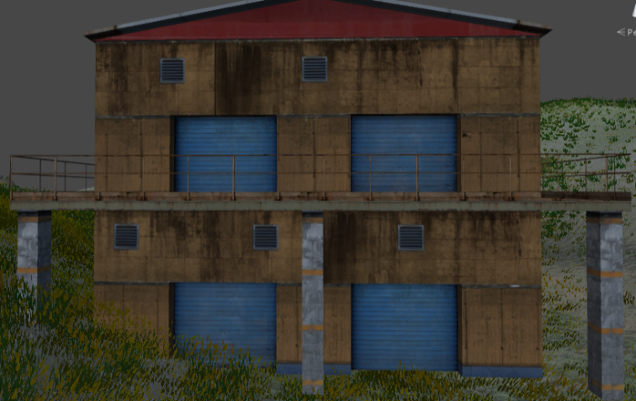 |  |  |  | 건물 | 2층 창고 | 7 | 3000 | warehouse_02 | 1층 창고는 2층 창고를 받쳐주는 대리석 기둥과 1층과 동일한 형태로 제작 2층 창고의 외관은 1층 창고의 외관을 그대로 가져다 올려 놓는다. 2층 외관에는 안전가드가 설치되어 있으며 플레이어는 이 담을 넘어갈 수 없다.
기존 1층 창고
받침 건물
 |  |  |  | 구성
 |  |  |  | 지붕 |  | 창고 지붕
 |  |  |  | 환풍시설 |  | 건물 환풍기, 환기구
 |  |  |  | 건물 기둥 |  | 황토색의 벽, 흰색의 벽
 |  |  |  | 건물 타일 |  | 철 바닥, 대리석 바닥
 |  |  |  | 커튼 |  | 푸른 페인트 칠이 된 커튼
 |  |  |  | 계단 |  | 철제 계단
 |  |  |  | 안전 가드 |  | 얇은 철제 안전 가드

1층
2층
 |  |  |  | 예시 사진 |  | https://assetstore.unity.com/packages/3d/environments/industrial/storage-building-50430
건물 내부설계도 |  |  |  |  |  |  |  |  |  | 내관 설명
 |  |  |  |  |  |  |  |  |  | 1층 2층으로 올라가는 계단은 앞, 뒤 입장하면 바로 오른쪽에 위치한다. 계단으로 올라가는 동안 방해를 받지 않게 컨테이너 박스가 위치한다. 1층에서 2층으로 대각선으로 계단이 연결되어 있다. ----------------------------------------------------------------------- 2층 계단의 옆에는 2층 외관과 연결된 출구가 존재한다. 주로 책상과 책이 즐비해있다.
앞
뒤
앞
뒤
외관
계단
계단
계단
계단

바로가기 목록 | 1층 창고 | 2층 창고 | 3층 건물

건물 정보

건물 외관 |  |  |  | 타입 | 이름 | 높이 | 폴리곤 | 파일 네이밍 | 추가 설명

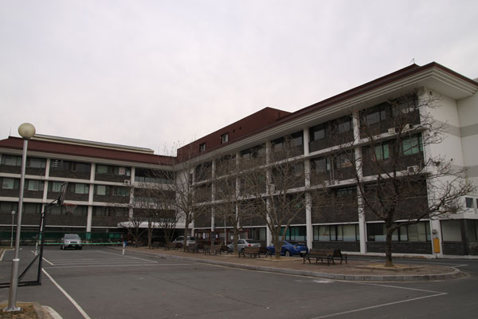 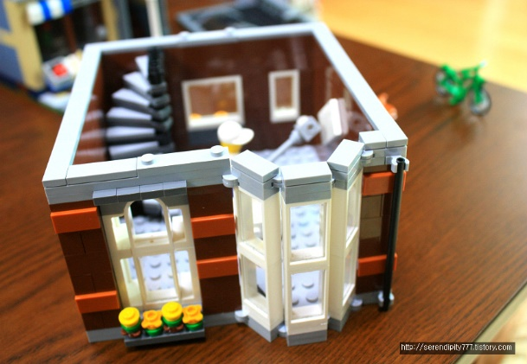 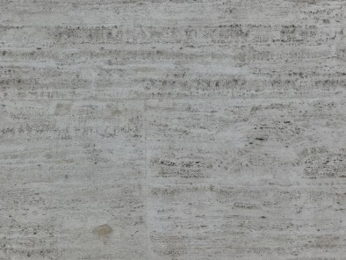 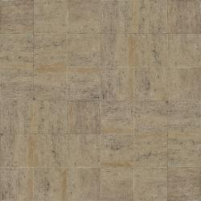 |  |  |  | 건물 | 3층 건물 | 9 | 3000 | 3rd_building | 방 마다 최소 한 개의 조명배치 계단으로 가는 길목에 계단으로 가는 구간이라는 것을 인지할 수 있도록 벽보를 부착한다. 휴게실에는 조명과 벽 쪽으로 소파를 중심으로 자율 배치 벽의 허전함을 책장같은 2차 제작물로 배치 ------------------------------------------------------------------------------------------------------- 벽 타일 = 1번 바닥 타일 = 2번 외관은 사진 참고
1
 |  |  |  | 구성
 |  |  |  | 테스트 후 자율 배치
 |  |  |  | 작은 책상
 |  |  |  | 큰 책상
 |  |  |  | 계단
2
 |  |  |  | 행거
 |  |  |  | 조명_01
 |  |  |  | 조명_02
 |  |  |  | 책
 |  |  |  | 책장
 |  |  |  | 소파
 |  |  |  | 계단

 |  |  |  | 예시 사진
건물 내부설계도
1층
2층
3층
휴게실
휴게실

회의실

조경
바로가기 목록 | 가로등 | 드럼통 | 펜스 | 나무_01 | 나무_02

조경 정보

모델링 예시 |  |  |  |  |  | 타입 | 이름 | 높이 | verts | 파일 네이밍 |  | 설명

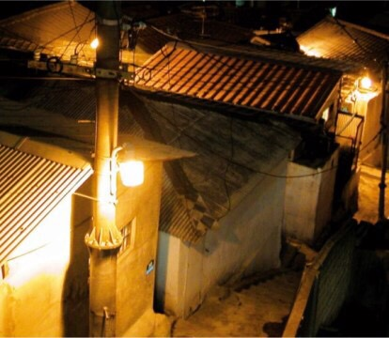 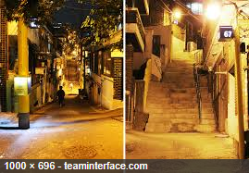 |  |  |  |  |  | 조경 | 가로등 | 5 | 300 | streetlight_01 |  | 낡고 오래된 모습이 역력한 가로등 나트륨등 특유의 저녁노을 같은 주황 가로등빛 밝지는 않지만 뭉치면 밝다.

 |  |  |  |  |  | Material |  |  | 폴리곤 | light | special

 |  |  |  |  |  | Metal |  |  | 50 | r=5 | light

 |  |  |  |  |  | 구성
 |  |  |  |  |  | 가로등 몸통 |  | 가로수 나무처럼 일자로 쭉 뻗은 캐릭터 크기의 5배 정도의 높이를 자랑한다.
 |  |  |  |  |  | 나트륨 등 |  | 주황 빛을 내뿜는 등으로 작은 밥솥 같은 약간 불투명한 유리
 |  |  |  |  |  | 나트륨 등 판 |  | 등을 감싸고 고정하고 있는 철판으로 나트륨 등의 상부를 검정 철판으로 감싸고 있다.

바로가기 목록 | 가로등 | 드럼통 | 펜스 | 나무_01 | 나무_02

조경 정보

모델링 예시 |  |  |  |  |  | 타입 | 이름 | 높이 | verts | 파일 네이밍 |  | 설명

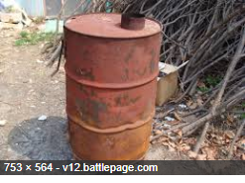 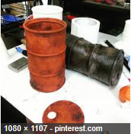 |  |  |  |  |  | 조경 | 드럼통 | 0.5 | 400 | drum_01 |  | 3개의 마디를 가진 기름때가 낀 갈색 드럼통 녹이 슬어 황톳빛을 띠는 드럼통, 기름때에 찌들어 갈색인 드럼통

 |  |  |  |  |  | Material | Color |  | 폴리곤

 |  |  |  |  |  | steel | red clay | brown | 200

 |  |  |  |  |  | 구성
 |  |  |  |  |  | 통 |  | 원기둥 형태의 통으로 중간에 3개의 마디가 존재한다.
 |  |  |  |  |  | 뚜껑 |  | 원형의 드럼통의 뚜껑으로 주변에 굴러다닌다.

바로가기 목록 | 가로등 | 드럼통 | 펜스 | 나무_01 | 나무_02

조경 정보

모델링 예시 |  |  |  |  |  | 타입 | 이름 | 높이 | verts | 파일 네이밍 |  | 설명

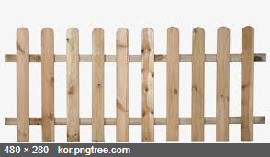 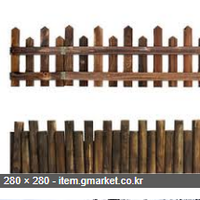 |  |  |  |  |  | 조경 | 펜스 | 0.5 | 500 | fence_01 |  | 길의 구역을 나타낼 펜스, 3개의 펜스로 연결되어 있다. 부숴지지는 않지만 플레이어가 넘을 수 있는 담벼락이 존재하고 전장의 길을 유추해 볼 수 있다.

 |  |  |  |  |  | Material | Color |  | 폴리곤

 |  |  |  |  |  | Wood | Light Brown |  | 200

 |  |  |  |  |  | 구성
 |  |  |  |  |  | 울타리 |  | 나무 재질의 울타리로 일정한 간격으로 세워져 있다.

바로가기 목록 | 가로등 | 드럼통 | 펜스 | 나무_01 | 나무_02

조경 정보

모델링 예시 |  |  |  |  |  | 타입 | 이름 | 높이 | verts | 파일 네이밍 |  | 설명

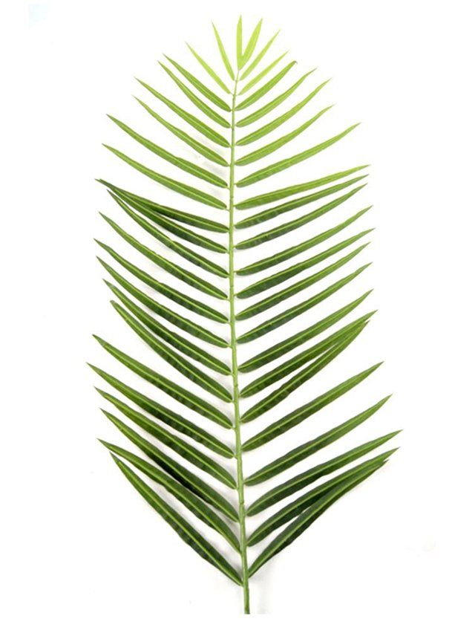 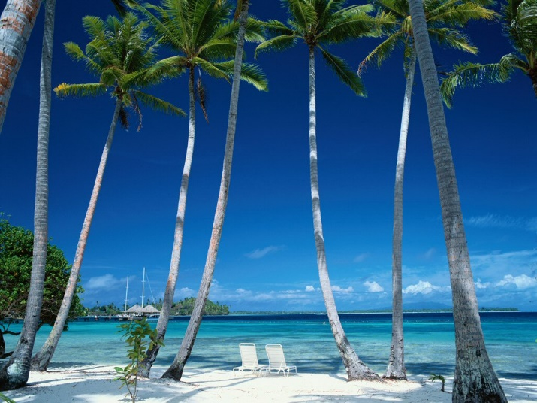 |  |  |  |  |  | 조경 | 나무_01 | 3 | 500 | tree_01 |  | 주로 해안가에 위치, 나무의 기둥은 위로 올라갈 수록 얇아진다.

 |  |  |  |  |  | Material | Color |  | 폴리곤 | 기둥 지름

 |  |  |  |  |  | Wood | light gray |  | 200 | 30

 |  |  |  |  |  | 구성
 |  |  |  |  |  | 잎 |  | 잎의 끝으로 갈 수록 색이 연해진다.
 |  |  |  |  |  | 줄기 |  | 위로 올라갈 수록 점점 얇아진다.

바로가기 목록 | 가로등 | 드럼통 | 펜스 | 나무_01 | 나무_02

조경 정보

모델링 예시 |  |  |  |  |  | 타입 | 이름 | 높이 | verts | 파일 네이밍 |  | 설명

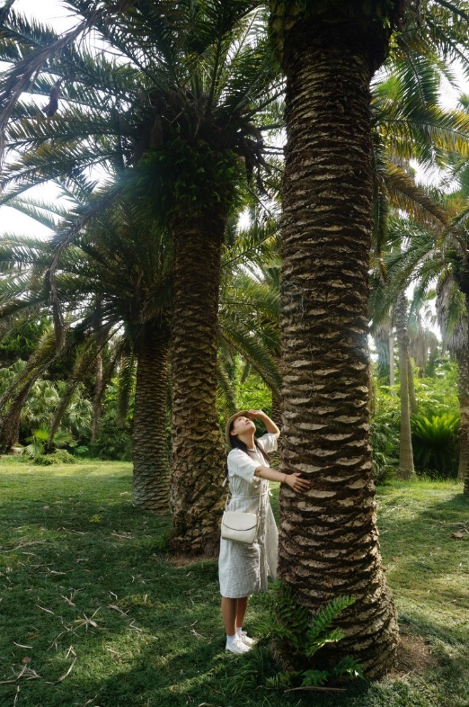 |  |  |  |  |  | 조경 | 나무_02 | 3 | 500 | tree_02 |  | 1번 나무에 비해 기둥의 지름이 2배 정도 두꺼우며 거친 겉 표면을 가졌다. 나무의 줄기의 끝에서 모든 잎사귀가 뻗쳐나가며 잎사귀는 진한 초록색의 색을 가졌다.

 |  |  |  |  |  | Material | Color |  | 폴리곤 | 기둥 지름

 |  |  |  |  |  | Wood | dark Brown |  | 200 | 50

 |  |  |  |  |  | 구성
 |  |  |  |  |  | 줄기 |  | 파인애플 같은 느낌을 주는 겉 표면
 |  |  |  |  |  | 가지 |  | 중력에 의해 낚싯대 처럼 휘어졌다.
 |  |  |  |  |  | 잎 |  | 위로 올라갈 수록 점점 얇아진다.

바로가기 목록 | 가로등 | 드럼통 | 펜스 | 나무_01 | 나무_02

조경 정보

모델링 예시 |  |  |  |  |  | 타입 | 이름 | 높이 | verts | 파일 네이밍 |  | 설명

 |  |  |  |  |  | 조경

 |  |  |  |  |  | Material | Color |  | 폴리곤

 |  |  |  |  |  | 구성

사물
바로가기 목록 | 컨테이너 | 나무상자 | 창고 지붕 | 환풍기 | 환기구 | 커튼 | 계단 | 안전가드

사물 정보

모델링 예시 |  |  |  |  |  |  | 타입 | 이름 | 높이 | verts | 파일 네이밍 |  | 설명

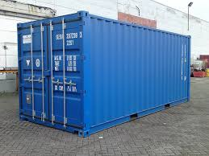 |  |  |  |  |  |  | 사물 | 컨테이너 | 1.5 | 300 | container_01 |  | 약간 어두운 blue gray 색의 컨테이너 박스 중간 중간에 검정색으로 녹이 슨 부분이 보인다.

 |  |  |  |  |  |  | Material | Color |  | 폴리곤 | 파티클 | 사운드

 |  |  |  |  |  |  | Steel | blue gray |  | 200 | spark | steel

 |  |  |  |  |  |  | TOP VIEW |  |  |  |  |  | LEFT VIEW | BACK VIEW

바로가기 목록 | 컨테이너 | 나무상자 | 창고 지붕 | 환풍기 | 환기구 | 커튼 | 계단 | 안전가드

사물 정보

모델링 예시 |  |  |  |  |  |  | 타입 | 이름 | 높이 | verts | 파일 네이밍 |  | 설명

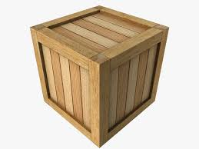 |  |  |  |  |  |  | 사물 | 나무상자 | 0.5 | 150 | box_01 |  | yellow brown 색을 가진 나무 박스 구석구석 검은 곰팡이가 있는게 눈에 보인다.

 |  |  |  |  |  |  | Material | Color |  | 폴리곤 | 파티클 | 사운드

 |  |  |  |  |  |  | wood | yellow brown |  | 50 | wood | wood

 |  |  |  |  |  |  | TOP VIEW |  |  |  |  |  | LEFT VIEW | BACK VIEW

바로가기 목록 | 컨테이너 | 나무상자 | 창고 지붕 | 환풍기 | 환기구 | 커튼 | 계단 | 안전가드

사물 정보

모델링 예시 |  |  |  |  |  |  | 타입 | 이름 | 높이 | verts | 파일 네이밍 |  | 설명

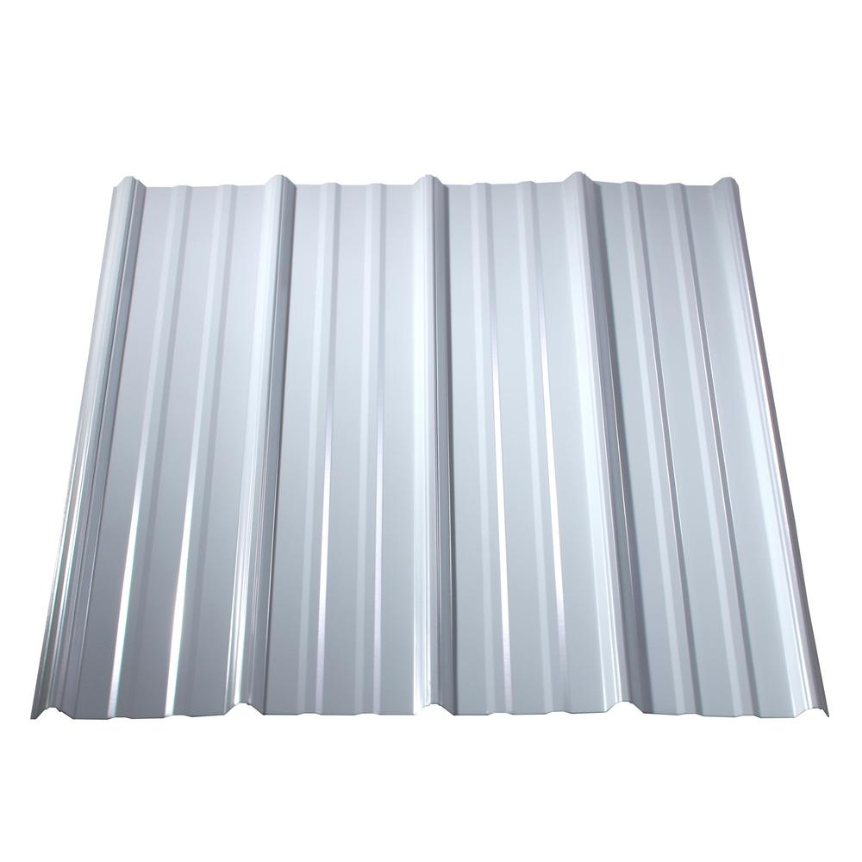 |  |  |  |  |  |  | 사물 | 창고 지붕 | 0.5 | 300 | roof_01 |  | 창고 건물에 쓰이는 지붕으로 지붕 전체를 타일처럼 감싸고 있다. 지붕 하나 전체가 오브젝트이며 (건물 기둥 위에 바로 얹어서 만들 예정) 오브젝트를 건물의 길이에 맞게 늘려 쓸 것이므로 어느정도 타일의 개수가 충족되어야 한다. Ex)한 쪽 지붕 타일 개수 : 왼쪽 모델링 예시 사진의 타일 x 10

 |  |  |  |  |  |  | Material | Color |  | 폴리곤 | 파티클 | 사운드

 |  |  |  |  |  |  | metal | silver |  | 150 | spark | steel

 |  |  |  |  |  |  | TOP VIEW |  |  |  |  |  | FRONT VIEW | LEFT VIEW
 |  |  |  |  |  |  | 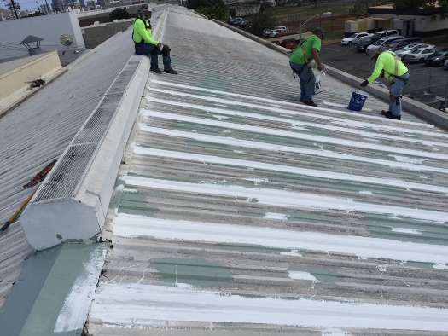

바로가기 목록 | 컨테이너 | 나무상자 | 창고 지붕 | 환풍기 | 환기구 | 커튼 | 계단 | 안전가드

사물 정보

모델링 예시 |  |  |  |  |  |  | 타입 | 이름 | 높이 | verts | 파일 네이밍 |  | 설명

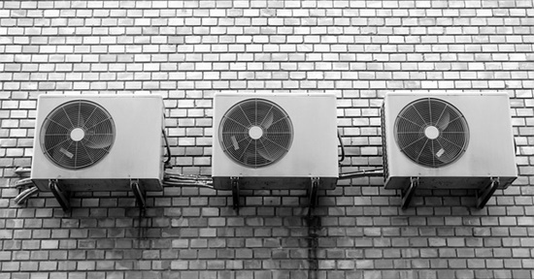 |  |  |  |  |  |  | 사물 | 환풍기 | 0.5 | 400 | fan_01 |  | 실외기 건물지붕과 벽 쪽에 위치하며 좀 더 공장의 느낌을 준다. 2개의 받침 다리가 존재한다. 모델링은 사각박스 느낌으로 제작하고 측면 사이즈를 조절하여 사용한다.

 |  |  |  |  |  |  | Material | Color |  | 폴리곤 | 파티클 | 사운드

 |  |  |  |  |  |  | steel | gray |  | 200 | spark | steel

 |  |  |  |  |  |  | TOP VIEW |  |  |  |  |  | LEFT VIEW | BACK VIEW

바로가기 목록 | 컨테이너 | 나무상자 | 창고 지붕 | 환풍기 | 환기구 | 커튼 | 계단 | 안전가드

사물 정보

모델링 예시 |  |  |  |  |  |  | 타입 | 이름 | 높이 | verts | 파일 네이밍 |  | 설명

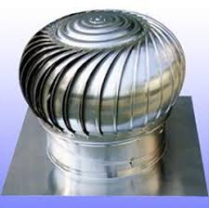 |  |  |  |  |  |  | 사물 | 환기구 | 0.5 | 300 | fan_02 |  | 공장의 지붕에 주로 위치하는 환기구 spin의 이미지를 사탕 머리 부분에 입혀주고 아래는 드럼통 모델링의 색을 silver로 변경해 준다.

 |  |  |  |  |  |  | Material | Color |  | 폴리곤 | 파티클 | 사운드

 |  |  |  |  |  |  | steel | silver |  | 150 | spark | steel

 |  |  |  |  |  |  | TOP VIEW |  |  |  |  |  | LEFT VIEW | BACK VIEW

바로가기 목록 | 컨테이너 | 나무상자 | 창고 지붕 | 환풍기 | 환기구 | 커튼 | 계단 | 안전가드

사물 정보

모델링 예시 |  |  |  |  |  |  | 타입 | 이름 | 높이 | verts | 파일 네이밍 |  | 설명

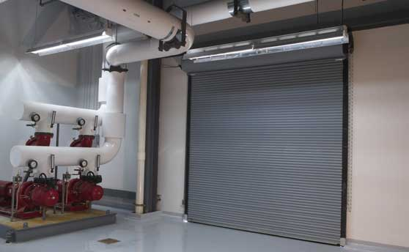 |  |  |  |  |  |  | 사물 | 커튼 | 0.5 | 300 | curtain |  | 철제 커튼문으로 플레이어의 이동을 제한함 (공장을 입구로만 진입 가능하게 함)

 |  |  |  |  |  |  | Material | Color |  | 폴리곤 | 파티클 | 사운드

 |  |  |  |  |  |  | steel | royal blue |  | 150 | spark | steel

 |  |  |  |  |  |  | TOP VIEW |  |  |  |  |  | LEFT VIEW | BACK VIEW

바로가기 목록 | 컨테이너 | 나무상자 | 창고 지붕 | 환풍기 | 환기구 | 커튼 | 계단 | 안전가드

사물 정보

모델링 예시 |  |  |  |  |  |  | 타입 | 이름 | 높이 | verts | 파일 네이밍 |  | 설명

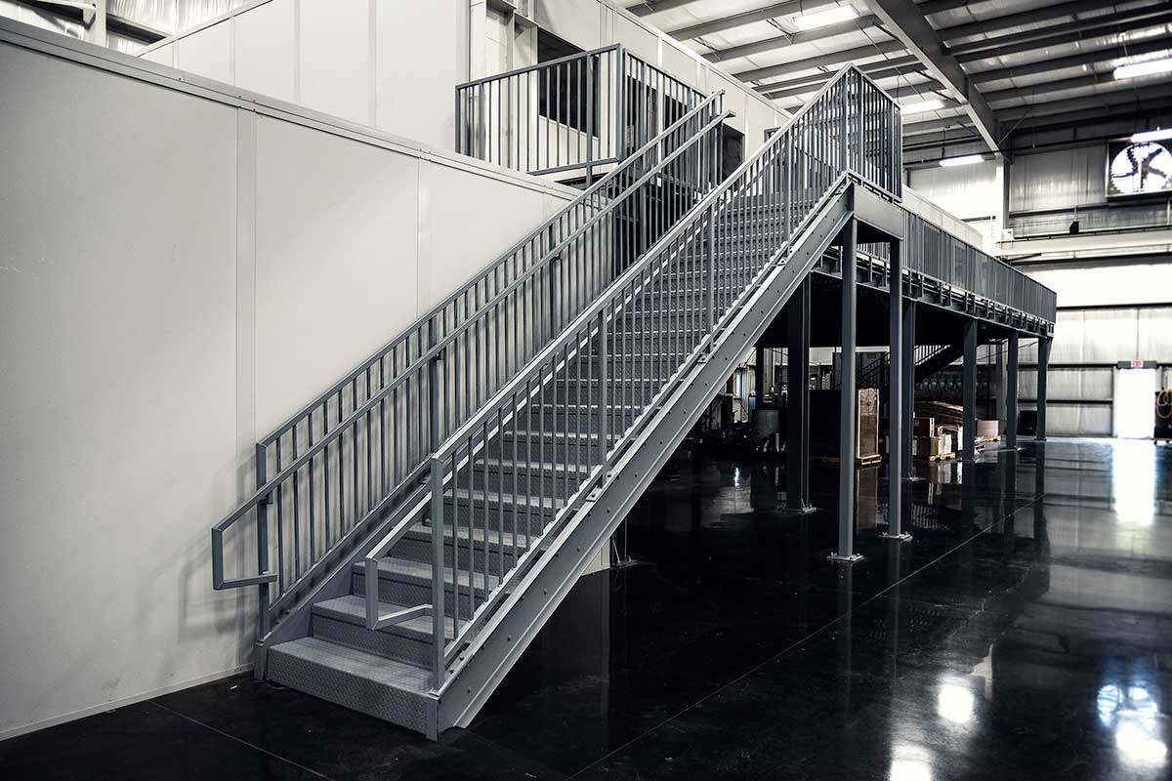 |  |  |  |  |  |  | 사물 | 계단 | 1 | 200 | stair |  | 철제 계단으로 플레이어가 밟고 올라갈 수 있다. 철판 아래로 지형이 보인다.

 |  |  |  |  |  |  | Material | Color |  | 폴리곤 | 파티클 | 사운드

 |  |  |  |  |  |  | metal | dark gray |  | 100 | steel | steel

 |  |  |  |  |  |  | TOP VIEW |  |  |  |  |  | LEFT VIEW | BACK VIEW
 |  |  |  |  |  |  | 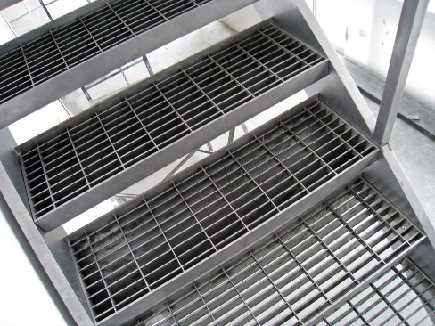

바로가기 목록 | 컨테이너 | 나무상자 | 창고 지붕 | 환풍기 | 환기구 | 커튼 | 계단 | 안전가드

사물 정보

모델링 예시 |  |  |  |  |  |  | 타입 | 이름 | 높이 | verts | 파일 네이밍 |  | 설명

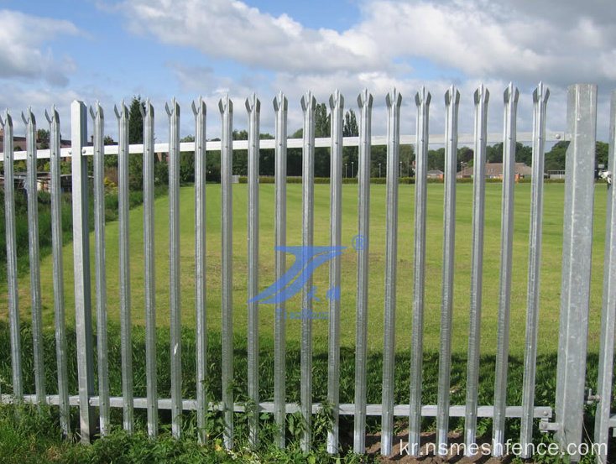 |  |  |  |  |  |  | 사물 | 안전가드 | 0.66666666667 | 100 | guard |  | 철로 이루어진 울타리 플레이어의 진입을 막기 위해 사용한다. Ex) 공장 2층 외관

 |  |  |  |  |  |  | Material | Color |  | 폴리곤 | 파티클 | 사운드

 |  |  |  |  |  |  | steel | silver |  | 50 | steel | steel

 |  |  |  |  |  |  | TOP VIEW |  |  |  |  |  | LEFT VIEW | BACK VIEW

바로가기 목록 | 컨테이너 | 나무상자 | 창고 지붕 | 환풍기 | 환기구 | 커튼 | 계단 | 안전가드

사물 정보

모델링 예시 |  |  |  |  |  |  | 타입 | 이름 | 높이 | verts | 파일 네이밍 |  | 설명

 |  |  |  |  |  |  | 사물

 |  |  |  |  |  |  | Material | Color |  | 폴리곤 | 파티클 | 사운드

 |  |  |  |  |  |  | TOP VIEW |  |  |  |  |  | LEFT VIEW | BACK VIEW

